1
宝带办公楼办公桌椅样式尺寸清单
型号 | 规格 | 材质说明 | 图片 | 采购部门 | 数量 | 单价 | 总价
会议桌 | 6000*2000*760 | 面材：采用0.6MM胡桃木皮，木材含水率低于9%，胡桃木皮封边，平整度高，纹理清晰自然，色泽一致，表面平整光滑，耐磨性好，经过防虫防腐处理，确保长时间使用纹理色泽一致。 基材:采用AAA级高密度环保纤维板，密度达到700KG/M3以上，甲醛含量≤1.5MG/L，强度高，钢性好，不易变形，比重合理，经防虫防腐化学处理，表面握钉及静曲强度均达到国际标准。 胶水:采用进口高级无醛胶，粘性强，久不分层，具有防水性，防潮耐油性，耐碰撞性等特点,环保达到国际标准。 油漆:采用进口高级绿色环保油漆，底漆为不饱和聚脂漆(PE)，面漆为双成份聚胺脂漆(PU)，漆膜硬度达2H-3H之间，附着性强，涂膜强韧，硬度高，光泽度高，耐水，耐磨，耐撞，耐热性好，可长期保持表面效果，五底三面油漆工艺。 五金:采用进口无声三节导轨，抽拉顺滑流畅，承重≥30KG，可反复抽拉50万次。锁扣系统及五金连接件采用进口锁具及连接件，互开率≤1/2000，经10000次开启仍能正常使用。 |  | 办公室 | 1张
茶水柜 | 800*400*800 |  | 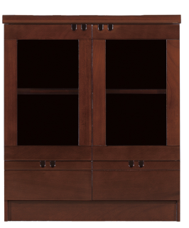 |  | 1张
会议椅 | 常规 | 面料：采用进口环保西皮，经液氨多道浸色及防潮、防腐等工艺处理。选用多层强力拉筋包背，用进口的调整衣车及粗线车制皮套，直接包面。 海棉：“冠亚”或“东亚”高密度海棉，理化性能应符合国家现行标准。软硬适中，压膜量达到国家现行检测标准。 椅板：曲木板材经模具八层高频垫压成型，板材厚度12-16 mm，板材承受压力达300kg，经防潮、防腐、防蛀等环保处理,含水率9%。 油漆：德国“易涂宝”油漆，经五底三面工艺，硬度达到2-3H级。 |  |  | 24张
休息室沙发 |  | 材质：①面料：采用西皮；皮面光泽度好，透气性强，柔软而富于弹性，厚度＞1.2mm。 ②泡绵：坐垫采用45Kg/m3发泡高密度高回弹台资优质泡绵，软硬适中，回弹性能好，不变形；根据人体工程学原理设计，坐感舒适。 ③基材：选用优质桦木及夹板，经烘干、防虫等处理,含水率≤11%，内置蛇形弹簧及弹力绷带。 | 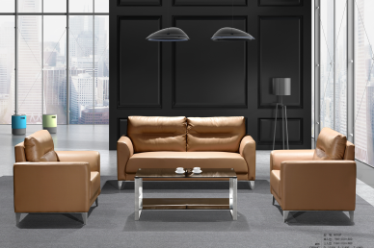 |  | 1套
茶几 | 1200*600*450/600＊600*450 | 同会议台 | 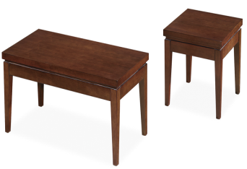 |  | 1套
铁皮文件柜 | 1800*400*900 | 优质冷轧钢板，厚度0.6mm，内部酸洗磷化，表面静电喷塑 |  | 物资供应处 | 20组
1。6米实木办公桌 | 1600＊800*760 | 面材：采用0.6MM胡桃木皮，木材含水率低于9%，胡桃木皮封边，平整度高，纹理清晰自然，色泽一致，表面平整光滑，耐磨性好，经过防虫防腐处理，确保长时间使用纹理色泽一致。 基材:采用AAA级高密度环保纤维板，密度达到700KG/M3以上，甲醛含量≤1.5MG/L，强度高，钢性好，不易变形，比重合理，经防虫防腐化学处理，表面握钉及静曲强度均达到国际标准。 胶水:采用进口高级无醛胶，粘性强，久不分层，具有防水性，防潮耐油性，耐碰撞性等特点,环保达到国际标准。 油漆:采用进口高级绿色环保油漆，底漆为不饱和聚脂漆(PE)，面漆为双成份聚胺脂漆(PU)，漆膜硬度达2H-3H之间，附着性强，涂膜强韧，硬度高，光泽度高，耐水，耐磨，耐撞，耐热性好，可长期保持表面效果，五底三面油漆工艺。 五金:采用进口无声三节导轨，抽拉顺滑流畅，承重≥30KG，可反复抽拉50万次。锁扣系统及五金连接件采用进口锁具及连接件，互开率≤1/2000，经10000次开启仍能正常使用。 | 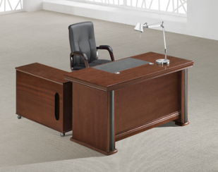 |  | 3张
茶水柜 | 800*400*800 |  |  |  | 6组
会议桌 | 3600*1500*760 |  |  |  | 1张
办公椅 | 常规 | 面料：采用意大利进口头层牛皮，经液氨多道浸色及防潮、防腐等工艺处理。选用多层强力拉筋包背，用进口的调整衣车及粗线车制皮套，直接包面。 海棉：“冠亚”或“东亚”高密度海棉，理化性能应符合国家现行标准。软硬适中，压膜量达到国家现行检测标准。 椅板：曲木板材经模具八层高频垫压成型，板材厚度12-16 mm，板材承受压力达300kg，经防潮、防腐、防蛀等环保处理,含水率9%。 油漆：德国“易涂宝”油漆，经五底三面工艺，硬度达到2-3H级。 |  |  | 3张
会议椅 | 常规 |  |  |  | 16张
三人沙发 | 定制 | 投标前根据现场尺寸确定参数定制材质：①面料：采用牛皮；皮面光泽度好，透气性强，柔软而富于弹性，厚度＞1.2mm。 ②泡绵：坐垫采用45Kg/m3发泡高密度高回弹台资优质泡绵，软硬适中，回弹性能好，不变形；根据人体工程学原理设计，坐感舒适。 ③基材：选用优质桦木及夹板，经烘干、防虫等处理,含水率≤11%，内置蛇形弹簧及弹力绷带。 | 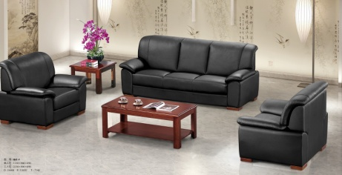 |  | 1张
接待桌 | 接待桌 | 2400*1200*760 |  | 营业厅 | 1张
办公桌 | 1600*1600*1100 | 屏风厚度40MM，优质铝合金磨具成型，面材采用5MM环保E1级高密度板，主要承重部分壁厚为2.5mm；面料进口防火板及玻璃搭配， 台面板：进口防火板、环保板；配 件：每桌配件电脑键盘架,移动柜； |  | 营业所 | 24张
长条柜 | 800＊800*400 | 1、框架用材：进口优质铝材，铝含量大于93%，具有耐酸、耐碱、防腐蚀的特性，采用静电粉沫喷涂，烤漆，不易退色。 2、基材：采用国际E1级高密度优质纤维板，木材经过防虫、防潮、防腐、二次烘干蒸发处理， 3、粘合剂：德国牛头牌乳胶； 4、封边用材：PVC胶边，进口热熔胶； 5、五金配件：德国进口锁具，优质路轨，进口连接件； |  |  | 7个
中二斗对开玻 | 1800*400&900 | 优质冷轧钢板，厚度0.6mm，内部酸洗磷化，表面静电喷塑 |  |  | 6组
一体凭证柜 | 1800*400&900 |  |  |  | 9组
组合柜 | 1180*400*1800 |  |  |  | 3组
办公椅 |  | 1、面料:选用进口网布,耐磨性强,阻燃,经防污处理,清洁方便；2.辅料:采用杜邦公司的PU成型发泡高密度海绵,表面有一层保护面,可防氧化,防碎,经过HD测试永不变形； 3、脚架、脚轮:采用优质电镀脚架，表面电镀,管壁厚度不少于2.0mm |  |  | 24张
长条椅 | 4连体 | 扶手、脚、支架：铝合金材料，大型精铸模具，经过压铸成型后，进行直接抛光，静电喷粉喷涂处理。 钢架标准：钢管Q235，直径16mm，厚度2.0)模塑成型。 横梁：高强度具有超强的承重能力和稳定性的六角型优质冷轧钢管，。 椅面采用优质冷轧钢板，厚度1.5mm，表面进口西皮，防污，耐磨 |  |  | 7组
3人沙发 |  | 材质：①面料：采用西皮；皮面光泽度好，透气性强，柔软而富于弹性，厚度＞1.2mm。 ②泡绵：坐垫采用45Kg/m3发泡高密度高回弹台资优质泡绵，软硬适中，回弹性能好，不变形；根据人体工程学原理设计，坐感舒适。 ③基材：选用优质桦木及夹板，经烘干、防虫等处理,含水率≤11%，内置蛇形弹簧及弹力绷带。 |  |  | 2张
隔断式办公桌 | 1600*1600*1100 | 屏风厚度40MM，优质铝合金磨具成型，面材采用5MM环保E1级高密度板，主要承重部分壁厚为2.5mm；面料进口防火板及玻璃搭配， 台面板：进口防火板、环保板；配 件：每桌配件电脑键盘架,移动柜； | 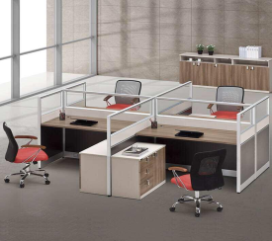 | 用户服务部 | 20组
茶水柜 | 800＊800*400 | 1、框架用材：进口优质铝材，铝含量大于93%，具有耐酸、耐碱、防腐蚀的特性，采用静电粉沫喷涂，烤漆，不易退色。 2、基材：采用国际E1级高密度优质纤维板，木材经过防虫、防潮、防腐、二次烘干蒸发处理， 3、粘合剂：德国牛头牌乳胶； 4、封边用材：PVC胶边，进口热熔胶； 5、五金配件：德国进口锁具，优质路轨，进口连接件； |  |  | 3组
实木茶水柜 |  | 800＊800*400 |  |  | 4组
沙发 |  | 材质：①面料：采用西皮；皮面光泽度好，透气性强，柔软而富于弹性，厚度＞1.2mm。 ②泡绵：坐垫采用45Kg/m3发泡高密度高回弹台资优质泡绵，软硬适中，回弹性能好，不变形；根据人体工程学原理设计，坐感舒适。 ③基材：选用优质桦木及夹板，经烘干、防虫等处理,含水率≤11%，内置蛇形弹簧及弹力绷带。 | 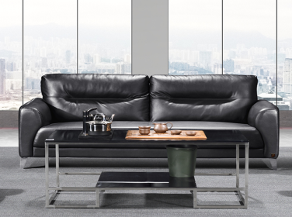 |  | 5张
茶几 | 1200*600＊450 | 优质不锈钢框架，3C钢化玻璃，黑色烤漆 |  |  | 3张
档案装订操作台 |  | 2400*1200*760 | 定制 |  | 2组
1.6米办公桌 | 1600＊700*760 | 1、框架用材：进口优质铝材，铝含量大于93%，具有耐酸、耐碱、防腐蚀的特性，采用静电粉沫喷涂，烤漆，不易退色。 2、基材：采用国际E1级高密度优质纤维板，木材经过防虫、防潮、防腐、二次烘干蒸发处理， 3、粘合剂：德国牛头牌乳胶； 4、封边用材：PVC胶边，进口热熔胶； 5、五金配件：德国进口锁具，优质路轨，进口连接件；6，每桌配移动柜，主机拖 | 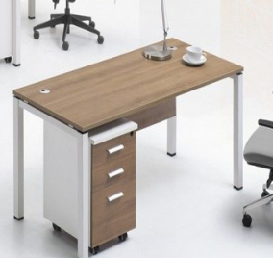 |  | 2张
会议椅 |  | 1、面料:选用进口网布,耐磨性强,阻燃,经防污处理,清洁方便；2.辅料:采用杜邦公司的PU成型发泡高密度海绵,表面有一层保护面,可防氧化,防碎,经过HD测试永不变形； 3、脚架、脚轮:采用优质电镀脚架，表面电镀,管壁厚度不少于2.0mm |  |  | 8张
办公椅 |  |  |  |  | 20张
会议桌及座椅（小接待室用） | 定制 | 投标前根据现场尺寸确定参数定制面材：采用0.6MM胡桃木皮，木材含水率低于9%，胡桃木皮封边，平整度高，纹理清晰自然，色泽一致，表面平整光滑，耐磨性好，经过防虫防腐处理，确保长时间使用纹理色泽一致。 基材:采用AAA级高密度环保纤维板，密度达到700KG/M3以上，甲醛含量≤1.5MG/L，强度高，钢性好，不易变形，比重合理，经防虫防腐化学处理，表面握钉及静曲强度均达到国际标准。 胶水:采用进口高级无醛胶，粘性强，久不分层，具有防水性，防潮耐油性，耐碰撞性等特点,环保达到国际标准。 油漆:采用进口高级绿色环保油漆，底漆为不饱和聚脂漆(PE)，面漆为双成份聚胺脂漆(PU)，漆膜硬度达2H-3H之间，附着性强，涂膜强韧，硬度高，光泽度高，耐水，耐磨，耐撞，耐热性好，可长期保持表面效果，五底三面油漆工艺。 五金:采用进口无声三节导轨，抽拉顺滑流畅，承重≥30KG，可反复抽拉50万次。锁扣系统及五金连接件采用进口锁具及连接件，互开率≤1/2000，经10000次开启仍能正常使用。 | 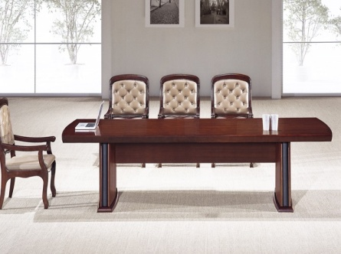 |  | 1组
业务坐席办公桌 | 1200*600＊1100 | 屏风厚度40MM，优质铝合金磨具成型，面材采用5MM环保E1级高密度板，主要承重部分壁厚为2.5mm；面料进口防火板及玻璃搭配， 台面板：进口防火板、环保板；配 件：每桌配件电脑键盘架,移动柜； |  | 安保运营处 | 8张
四人组合桌 | 2400*1200*1100 | 屏风厚度40MM，优质铝合金磨具成型，面材采用5MM环保E1级高密度板，主要承重部分壁厚为2.5mm；面料进口防火板及玻璃搭配， 台面板：进口防火板、环保板；配 件：每桌配件电脑键盘架,移动柜； |  |  | 1组
办公桌 | 1600＊700*760 | 同物供处 |  |  | 3套
办公椅 |  | 1、面料:选用进口网布,耐磨性强,阻燃,经防污处理,清洁方便；2.辅料:采用杜邦公司的PU成型发泡高密度海绵,表面有一层保护面,可防氧化,防碎,经过HD测试永不变形； 3、脚架、脚轮:采用优质电镀脚架，表面电镀,管壁厚度不少于2.0mm |  |  | 1张
餐桌椅 | 桌子 | 1200*600*760（配6张椅子） |  |  | 1套
文件柜 |  | 优质冷轧钢板，厚度0.6mm，内部酸洗磷化，表面静电喷塑 |  |  | 26组
金额合计 | 金额 合计

